Scene
tên | thành phần | mô phỏng
TrailerScene | video
LoadingScene | image logo | 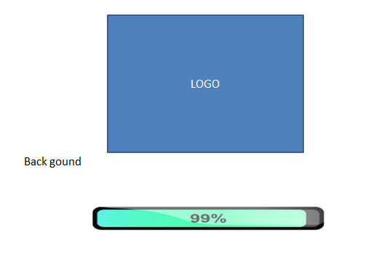
 | loading Bar

MainMenuScene | image logo | 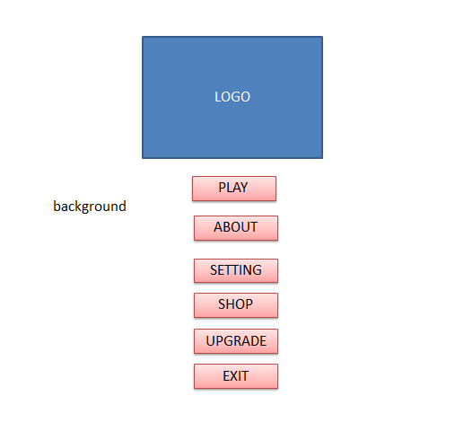
 | button play
 | button setting
 | button about
 | button shop
 | button upgrade
 | button exit

settingScene | audio | 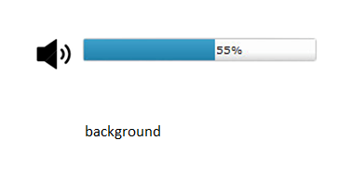

aboutScene | how to play game? | 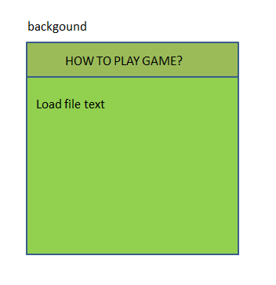

exitScene | dialog | 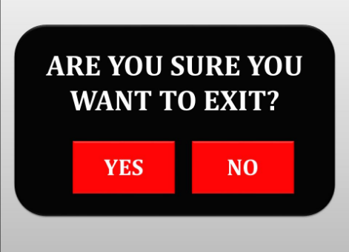
 | button yes
 | button no

shopScene | sumCoins | 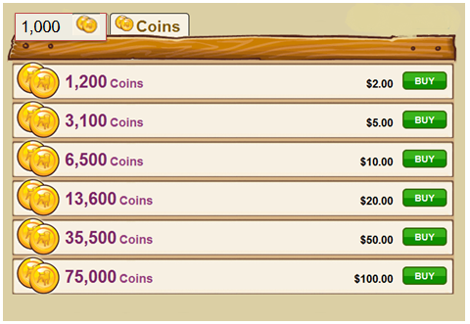
 | listCoins
 | buttonBuy

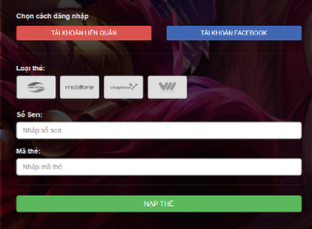
 | click button buy

upgradeScene |  | 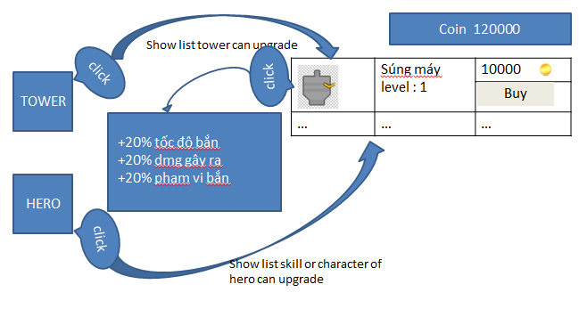

mapLevelScene |  | 